List1
Příloha č. 3 - specifikace plnění VZ - čistící, úklidové prostředky, drogistické a jiné zboží pro ÚKZÚZ Zkušební stanice Staňkov, Americká 58, Staňkov 345 61
Popis zboží VZ 3/2021 ÚKZÚZ ZS Staňkov | obrázek + množství | množství počet | cena za ks, roli, balení bez DPH | cena za ks, roli, balení s DPH | množství bez DPH | množství s DPH
1) Plastový smetáček s lopatkou, (pevný plast), lopatka opatřena gumovou hranou. |  3 sady | 3 | 0.00 | 0.00 | 0.00 | 0.00
2) Tekuté mýdlo na doplnění, 500 ml | 6 kusů | 6 | 0.00 | 0.00 | 0.00 | 0.00
3) Toaletní papír, 2 vrství, velké balení v balení 8 rolí | 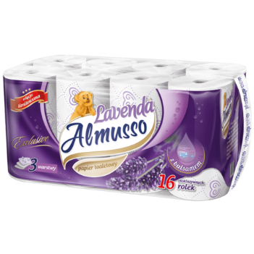 10 balení | 10 | 0.00 | 0.00 | 0.00 | 0.00
4) Osvěžovač vzduchu, objem 300 ml., (např. vůně Japonská zahrada), | 6 kusů | 6 | 0 | 0.00 | 0.00 | 0.00
5) Bloky do WC mísy, Bref v balení 3 x 50 g - WC blok | 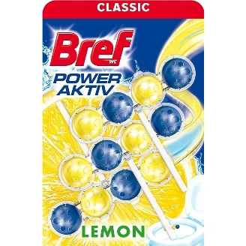 6 balení | 6 | 0.00 | 0.00 | 0.00 | 0.00
6) Mop na úklid, plochý, set, ždímací systém | 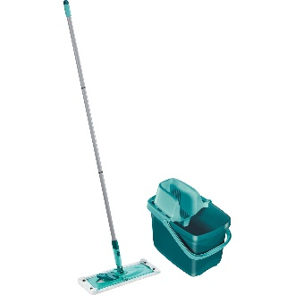 1 set | 1 | 0.00 | 0.00 | 0.00 | 0.00
7) Sáčky do koše, 35 l |  6 rolí | 6 | 0.00 | 0.00 | 0.00 | 0.00
8) Clin Universal prostředek na mytí oken, 500 ml., s rozprašovačem | 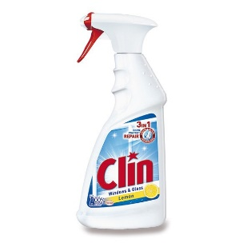 3 ks | 3 | 0.00 | 0.00 | 0.00 | 0.00
9) Kuchyňské utěrky, v balení dvě role | 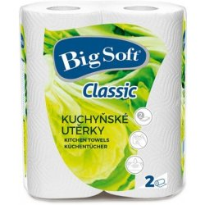 5 balení | 5 | 0.00 | 0.00 | 0.00 | 0.00
10) Domestos - WC | 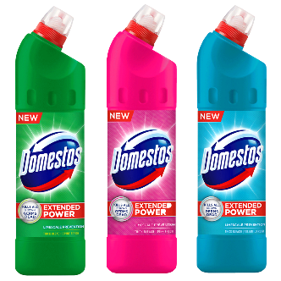 4 kusy | 4 | 0.00 | 0.00 | 0.00 | 0.00
11) Jar, obsah 450 ml., (vůně např. Lemon, Orange ), prostředek na mytí nádobí. | 4 kusy | 4 | 0.00 | 0.00 | 0.00 | 0.00
12) Sáčky do koše, 60 l | 6 rolí | 6 | 0.00 | 0.00 | 0.00 | 0.00
13) Tuhé mýdlo |  4 kusy | 4 | 0.00 | 0.00 | 0.00 | 0.00
OBJEDNÁVKY GEMIN | CELKEM: |  |  |  | 0.00 | 0.00

